01_SLC_SDLC_STLC
Navigation

01_SLC_SDLC_STLC

Тестирование. Вводная. Цели.
Какова цель тестирования? Цель тестирования в любом его проявлении и на любой стадии развития проекта – это повышение качества проекта. Эта цель достигается за счет оценки текущего состояния программного средства и формулировки рекомендаций. Таким образом, тестирование программного обеспечения — процесс анализа программного средства и сопутствующей документации с целью выявления дефектов и повышения качества продукта Согласно глоссарию ISTQB: тестирование (testing) – это процесс, содержащий в себе все активности жизненного цикла, как динамические, так и статические, касающиеся планирования, подготовки и оценки программного продукта и связанных с этим результатов работ с целью определить, что они соответствуют описанным требованиям, показать, что они подходят для заявленных целей и для определения дефектов. Согласно ISTQB цели тестирования могут включать в себя: • Оценку рабочих продуктов, таких как требования, пользовательские истории, проектирование и код • Проверку, все ли указанные требования выполнены • Проверку, завершен ли объект тестирования и работает, как ожидают пользователи и заинтересованные лица • Создание уверенности в уровне качества объекта тестирования • Предотвращение дефектов • Обнаружение отказов и дефектов • Предоставление заинтересованным лицам достаточной информации, позволяющей им принять обоснованные решения, особенно в отношении уровня качества объекта тестирования • Снижение уровня риска ненадлежащего качества программного обеспечения (например, пропущенные сбои в работе) • Соблюдение договорных, правовых или нормативных требований, или стандартов и/или проверка соответствия объекта тестирования таким требованиям и стандартам

SLC

Жизненным циклом программного обеспечения (SLC или Software lifecycle) является период времени, начинающийся с момента появления концепции ПО и заканчивающийся тогда, когда использование ПО более невозможно. Жизненный цикл программного обеспечения обычно включает в себя следующие этапы: концепт, описание требований, дизайн, реализация, тестирование, инсталляция и наладка, эксплуатация и поддержка и, иногда, этап вывода из эксплуатации. Данные фазы могут накладываться друг на друга или проводиться итерационно.

SDLC

Жизненный цикл разработки программного обеспечения (SDLC или Software development lifecycle) - это серия из шести основных фаз, через которые проходит любая программная система.
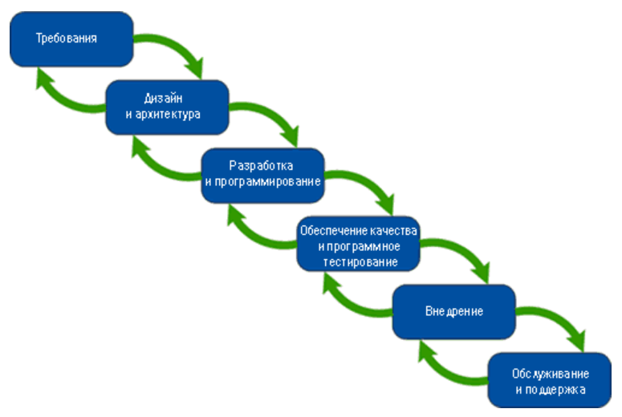

Основные методологии разработки ПО

В общем случае классическими можно считать водопадную, v-образную, итерационную инкрементальную, спиральную и гибкую.
Знать и понимать модели разработки ПО нужно затем, чтобы уже с первых дней работы осознавать, что происходит вокруг, что, зачем и почему вы делаете. Многие начинающие тестировщики отмечают, что ощущение бессмысленности происходящего посещает их, даже если текущие задания интересны. Чем полнее вы будете представлять картину происходящего на проекте, тем яснее вам будет виден ваш собственный вклад в общее дело и смысл того, чем вы занимаетесь. Ещё одна важная вещь, которую следует понимать, состоит в том, что никакая модель не является догмой или универсальным решением. Нет идеальной модели. Есть та, которая хуже или лучше подходит для конкретного проекта, конкретной команды, конкретных условий.
1. Модель разработки: Водопадная модель (англ.Waterfall) (или каскадная)
Самой старой и известной моделью построения многоуровневого процесса разработки является водопадная (или каскадная) модель: в ней каждый этап разработки, соответствующий стадии жизненного цикла ПО, продолжает предыдущий. То есть, для того, чтобы перейти на новый этап, мы полностью должны завершить текущий.
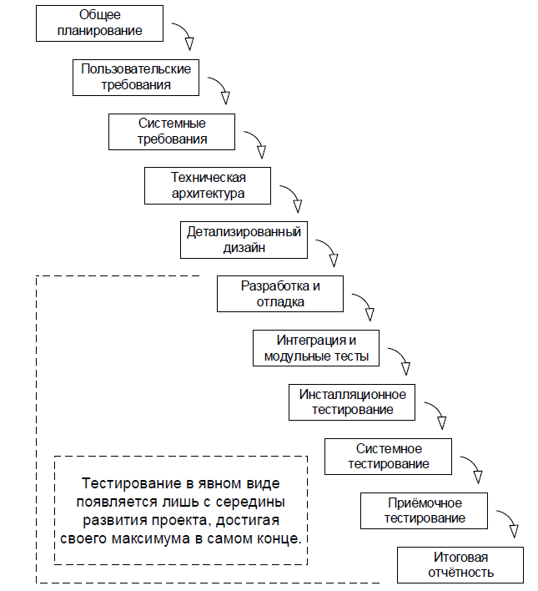

Водопадная модель проста и понятна, но не так практична, как раньше. В условиях динамично изменяющихся требований, строго структурированный процесс может из преимущества превратиться в помеху. С точки зрения тестирования эта модель плоха тем, что тестирование в явном виде появляется здесь лишь с середины развития проекта, достигая своего максимума в самом конце. Поэтому сегодня водопадная модель применяется преимущественно крупными компаниями для больших и сложных проектов. | https://www.youtube.com/watch?v=i_F07BL2nhw
2. Модель разработки: V-образная модель
V-образная модель (V-model) является логическим развитием водопадной. В общем случае как водопадная, так и v-образная модели жизненного цикла ПО могут содержать один и тот же набор стадий, но принципиальное отличие заключается в том, как эта информация используется в процессе реализации проекта. Очень упрощённо можно сказать, что при использовании v-образной модели на каждой стадии «на спуске» нужно думать о том, что и как будет происходить на соответствующей стадии «на подъёме». Тестирование здесь появляется уже на самых ранних стадиях развития проекта, что позволяет минимизировать риски, а также обнаружить и устранить множество потенциальных проблем до того, как они станут проблемами реальными.
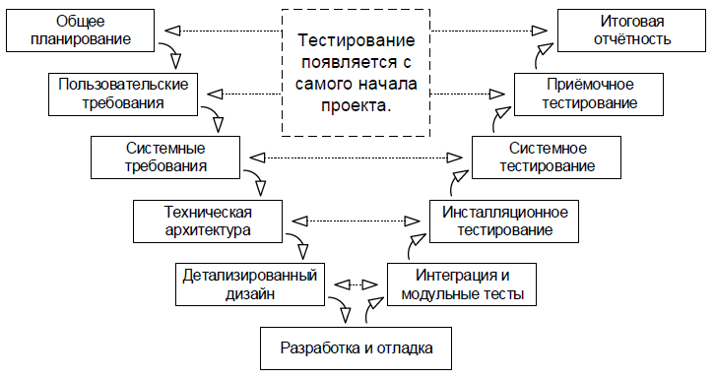

3. Модель разработки: Итерационная инкрементальная модель
Итерационная инкрементальная модель (англ. iterative model, incremental model) является фундаментальной основой современного подхода к разработке ПО. Как следует из названия модели, ей свойственна определённая двойстве-ность: • с точки зрения жизненного цикла модель является итерационной, т.к. подразумевает многократное повторение одних и тех же стадий; • с точки зрения развития продукта (приращения его полезных функций) модель является инкрементальной. Ключевой особенностью данной модели является разбиение проекта на относительно небольшие промежутки (итерации), каждый из которых в общем случае может включать в себя все классические стадии, присущие водопадной и v-образной моделям. Итогом итерации является приращение (инкремент) функциональности продукта, выраженное в промежуточном билде. Длина итераций может меняться в зависимости от множества факторов, однако сам принцип многократного повторения позволяет гарантировать, что и тестирование, и демонстрация продукта конечному заказчику (с получением обратной связи) будет активно применяться с самого начала и на протяжении всего времени разработки проекта.
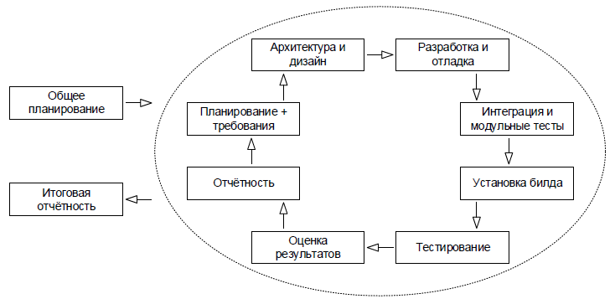

4. Модель разработки: Спиральная модель
Спиральная модель (spiral model) представляет собой частный случай итерационной инкрементальной модели, в котором особое внимание уделяется управлению рисками, в особенности влияющими на организацию процесса разработки проекта и контрольные точки. Все этапы разработки последовательно повторяются по кругу до тех пор, пока текущая версия программы не станет полностью соответствовать требованиям. Здесь также нужно иметь предел и вовремя остановиться.
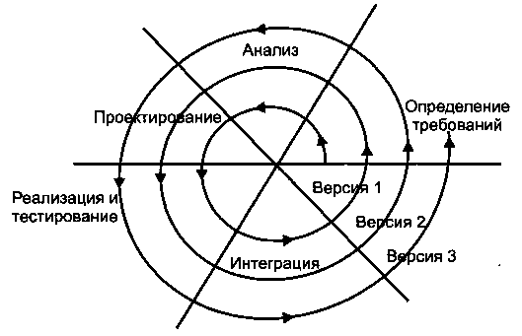

5. Модель разработки: Гибкая методология разработки (англ. Agile software development)
Гибкая методология разработки, agile-методы — обобщающий термин для целого ряда подходов и практик, основанных на ценностях Манифеста гибкой разработки программного обеспечения и 12 принципах, лежащих в его основе. К гибким методологиям, в частности, относят экстремальное программирование, DSDM, Scrum, FDD, BDD и др.
Scrum | https://www.youtube.com/watch?v=pN0auDS_8F8
Гибкий метод управления проектами, целью которого является повышение производительности труда в командах. Над каждым проектом работает универсальная команда специалистов, к которой присоединяется еще два человека: владелец продукта и scrum-мастер. Первый соединяет команду с заказчиком и следит за развитием проекта; это не формальный руководитель команды, а скорее куратор. Второй помогает первому организовать бизнес-процесс: проводит общие собрания, решает бытовые проблемы, мотивирует команду и следит за соблюдением scrum-подхода. В команде столько разноплановых специалистов, сколько нужно для решения любой задачи проекта. В основе концепции лежат «спринты». Спринт — короткая итерация, строго ограниченная по времени (обычно 2−4 недели). В это время минимизируется длительность совещаний, но увеличивается их частота. Благодаря этому контроль за выполнением становится более гибким, а разработчики быстрее реагируют на возникающие проблемы. Традиционное планирование отходит на второй план, его место занимает журнал спринтов.
Kanban | https://www.youtube.com/watch?v=RzAPjmng97E
Метод управления разработкой, реализующий принцип «точно в срок» и способствующий равномерному распределению нагрузки между работниками. При данном подходе весь процесс разработки прозрачен для всех членов команды. Задачи по мере поступления заносятся в отдельный список, откуда каждый разработчик может извлечь требуемую задачу. Над задачей может работать несколько узкопрофильных команд. К примеру, сначала работают аналитики, потом дизайнеры рисуют прототип, а на третьем этапе включаются разработчики. В Kanban внутри команды нет ролей. Бизнес-процесс делится не на универсальные спринты, а на стадии выполнения конкретных задач: «Планируется», «Разрабатывается», «Тестируется», «Завершено» и др. | https://netology.ru/blog/scrum-kanban

STLC

В наше время, работа в командах регламентируется какими-то методологиями, и работа тестировщиков не исключение. Сегодня мы рассмотрим самую «прямую» и простую, и тем хорошую, методологию STLC или Software testing lifecycle Основной процесс тестирования состоит из следующих направлений деятельности: • Планирование и управление: При планировании тестирования определяется цель тестирования и описываются задачи тестирования для достижения этих целей. Управление тестированием – постоянное сопоставление текущих положения дел с планом, подготовка отчетности • Анализ требований: На данном этапе происходит анализ требований к ПО с целью выявить какие требования и как будут проверяться. Требования подразделяются на 4 направления: 1) Бизнес-требования – это требования самого высокого уровня. Они определяют цель создания продукта и задачи, которые необходимо выполнить для достижения цели. 2) Требования к архитектуре и дизайну – описывают элементы, интерфейсы, соединение элементов в структуру, а также характеристики, такие как гибкость, возможность реализации, безопасность и т.д 3) Функциональные требования – описывают действия, которые система должна быть способна выполнить 4) Критерии входа – основные условия, которые должны быть выполнены до начала тестирования. Цель требований – предотвратить начало тестирования перед окончанием подготовительных работ • Планирование На данном этапе определяется тест-стратегия с разными видами тестирования, определяется инструментарий и рассчитываются трудозатраты, определяются приоритеты проверок, распределяются роли и обязанности, описывается сам процесс тестирования. Подготавливаются тест-стратегия, тест-план, расчет рисков • Проектирование тестов На данном этапе описываются и согласовываются сценарии тестирования. • Настройка тестового окружения На данном этапе определяется программно-аппаратное обеспечение, при котором тестируется программный продукт. Например, настройка тестового сервера, настройка сети, тестов

02_Types_of_testing
Navigation

02_Types_of_testing

1) ПО ЗАПУСКУ КОДА НА ИСПОЛНЕНИЕ:
 | Статическое
 |  | Статическое тестирование производится без запуска программного кода продукта. Тестирование осуществляется путем анализа программного кода (code review) или скомпилированного кода. Анализ может производиться как вручную, так и с помощью специальных инструментальных средств. Целью анализа является раннее выявление ошибок и потенциальных проблем в продукте. С помощью code review на раннем этапе могут быть выявлены ошибки в коде продукта. Как правило code review производится самими разработчиками. И тестировщиками при реализации автоматизированных тестов. Также к статическому тестированию относится тестирование документации.
 | Динамическое
 |  | В отличии от статического, динамическое тестирование производится путем запуска продукта и проверки его функционала. Проверка осуществляется с помощью ручного или автоматического выполнения заранее подготовленного набора тестов.
2) ПО ДОСТУПУ К КОДУ И АРХИТЕКТУРЕ ПРИЛОЖЕНИЯ:
 | Метод белого ящика
 |  | У тестировщика есть доступ к внутренней структуре и коду приложения, а также есть достаточно знаний для понимания увиденного
 | Метод черного ящика
 |  | У тестировщика либо нет доступа к внутренней структуре и коду приложения, либо недостаточно знаний для их понимания, либо он сознательно не обращается к ним в процессе тестирования
 | Метод серого ящика
 |  | Комбинация методов белого ящика и чёрного ящика, состоящая в том, что к части кода и архитектуры у тестировщика доступ есть, а к части — нет
Таблица сравнения методов:
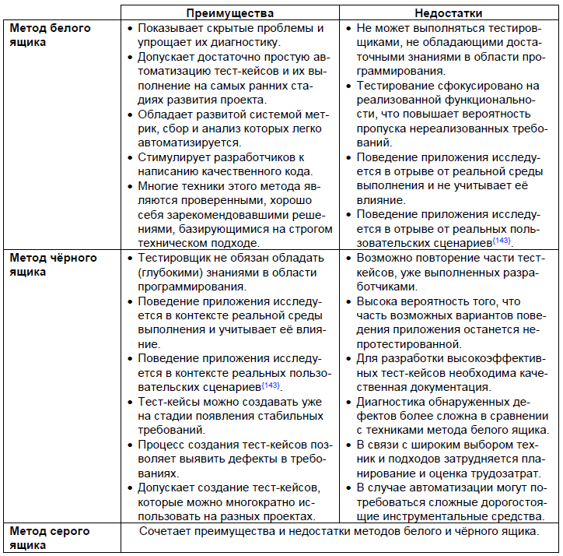

3) ПО СТЕПЕНИ АВТОМАТИЗАЦИИ:
 | Ручное
 |  | Ручное тестирование – это тестирование, в котором тест-кейсы выполняются человеком вручную без использования средств автоматизации. Несмотря на то что это звучит очень просто, от тестировщика в те или иные моменты времени требуются такие качества, как терпеливость, наблюдательность, креативность, умение ставить нестандартные эксперименты, а также умение видеть и понимать, что происходит «внутри системы», т.е. как внешние воздействия на приложение трансформируются в его внутренние процессы
 | Автоматизированное
 |  | Автоматизированное тестирование – это набор техник, подходов и инструментальных средств, позволяющий исключить человека из выполнения некоторых задач в процессе тестирования. Тест-кейсы частично или полностью выполняет специальное инструментальное средство, однако разработка тест-кейсов, подготовка данных, оценка результатов выполнения, написания отчётов об обнаруженных дефектах — всё это и многое другое по-прежнему делает человек
Преимущества и недостатки автоматизации:
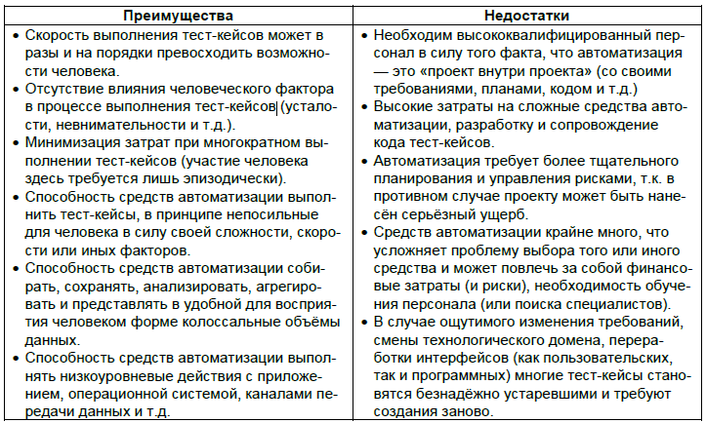

 |  | Если же выразить все преимущества и недостатки автоматизации тестирования одной фразой, то получается, что автоматизация позволяет ощутимо увеличить тестовое покрытие, но при этом столь же ощутимо увеличивает риски
4) ПО УРОВНЮ ДЕТАЛИЗАЦИИ ПРИЛОЖЕНИЯ:
 | Модульное |  | (компонентное, юнит)
 |  | направлено на проверку отдельных небольших частей приложения, которые (как правило) можно исследовать изолированно от других подобных частей. При выполнении данного тестирования могут проверяться отдельные функции или методы классов, сами классы, взаимодействие классов, небольшие библиотеки, отдельные части приложения. Часто данный вид тестирования реализуется с использованием специальных технологий и инструментальных средств автоматизации тестирования, значительно упрощающих и ускоряющих разработку соответствующих тест- кейсов.
 | Интеграционное |  | (тестирование API)
 |  | направлено на проверку взаимодействия между несколькими частями приложения (каждая из которых, в свою очередь, проверена отдельно на стадии модульного тестирования). К сожалению, даже если мы работаем с очень качественными отдельными компонентами, «на стыке» их взаимодействия часто возникают проблемы. Именно эти проблемы и выявляет интеграционное тестирование.
 | Системное
 |  | направлено на проверку всего приложения как единого целого, собранного из частей, проверенных на двух предыдущих стадиях. Здесь не только выявляются дефекты «на стыках» компонентов, но и появляется возможность полноценно взаимодействовать с приложением с точки зрения конечного пользователя, применяя множество других видов тестирования
 | Сквозное E2E
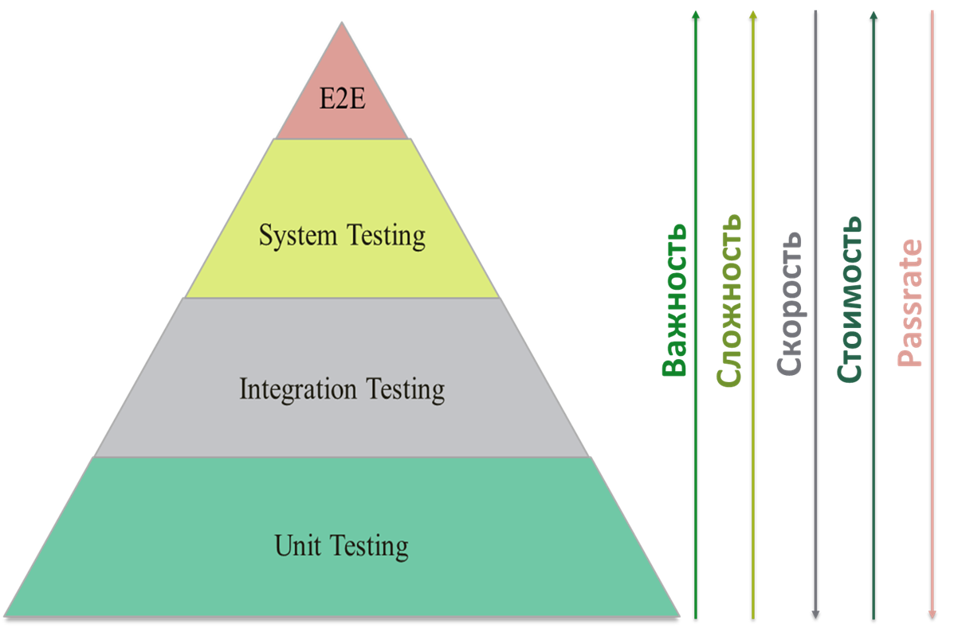
 |  | тестирование в больших компаниях, в enterprise, чаще всего дело сложное. Разрыв между бизнес-подразделениями и IT огромный: когда разработчик имеет видение на уровне кода, а проверку – на уровне модульных тестов, а заказчик мыслит работающими или неработающими даже не услугами, а целыми процессами, выходящими за рамки одной команды разработки, а то и целого подразделения\компании. И просит организовать бизнес-тестирование, или сквозное тестирование, или тестирование на основании сценариев от начала и до конца (end 2 end).

5) ПО СТЕПЕНИ ВАЖНОСТИ ТЕСТИРУЕМЫХ ФУНКЦИЙ:
 | Дымовое |  | (smoke)
 |  | дымовое тестирование направлено на проверку самой главной, самой важной, самой ключевой функциональности, неработоспособность которой делает бессмысленной саму идею использования приложения (или иного объекта, подвергаемого дымовому тестированию). Дымовое тестирование проводится после выхода нового билда, чтобы определить общий уровень качества приложения и принять решение о (не)целесообразности выполнения тестирования критического пути и расширенного тестирования. Поскольку тест-кейсов на уровне дымового тестирования относительно немного, а сами они достаточно просты, но при этом очень часто повторяются, они являются хорошими кандидатами на автоматизацию.
 | Критического пути
 |  | тестирование критического пути направлено на исследование функциональности, используемой типичными пользователями в типичной повседневной деятельности. Существует большинство пользователей, которые чаще всего используют некое подмножество функций приложения. Именно эти функции и нужно проверить, как только мы убедились, что приложение «в принципе работает» (дымовой тест прошёл успешно). Если по каким-то причинам приложение не выполняет эти функции или выполняет их некорректно, очень многие пользователи не смогут достичь множества своих целей
 | Расширенное
 |  | Расширенное тестирование направлено на исследование всей заявленной в требованиях функциональности — даже той, которая низко проранжирована по степени важности. При этом здесь также учитывается, какая функциональность является более важной, а какая — менее важной. Но при наличии достаточного количества времени и иных ресурсов тест-кейсы этого уровня могут затронуть даже самые низкоприоритетные требования. Ещё одним направлением исследования в рамках данного тестирования являются нетипичные, маловероятные, экзотические случаи и сценарии использования функций и свойств приложения, затронутых на предыдущих уровнях
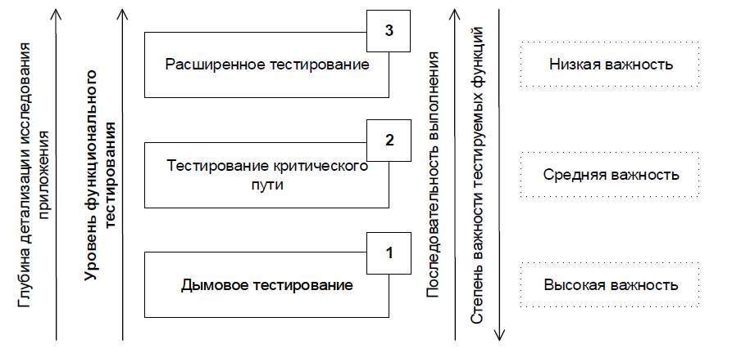

6) ПО ПРИНЦИПАМ РАБОТЫ С ПРИЛОЖЕНИЕМ:
 | Позитивное
 |  | позитивное тестирование направлено на исследование приложения в ситуации, когда все действия выполняются строго по инструкции без каких бы то ни было ошибок, отклонений, ввода неверных данных и т.д. Если позитивные тест-кейсы завершаются ошибками, это тревожный признак — приложение работает неверно даже в идеальных условиях (и можно предположить, что в неидеальных условиях оно работает ещё хуже). Для ускорения тестирования несколько позитивных тест-кейсов можно объединять (например, перед отправкой заполнить все поля формы верными значениями) — иногда это может усложнить диагностику ошибки, но существенная экономия времени компенсирует этот риск
 | Негативное
 |  | негативное тестирование направлено на исследование работы приложения в ситуациях, когда с ним выполняются (некорректные) операции и/или используются данные, потенциально приводящие к ошибкам (классика жанра — деление на ноль). Поскольку в реальной жизни таких ситуаций значительно больше (пользователи допускают ошибки, злоумышленники осознанно «ломают» приложение, в среде работы приложения возникают проблемы и т.д.), негативных тест-кейсов оказывается значительно больше, чем позитивных (иногда — в разы или даже на порядки). В отличие от позитивных негативные тест-кейсы не стоит объединять, т.к. подобное решение может привести к неверной трактовке поведения приложения и пропуску (необнаружению) дефектов. Негативное тестирование направлено на исследование работы приложения
7) ПО СТЕПЕНИ ФОРМАЛИЗАЦИИ
 | На основе тест-кейсов
 |  | формализованный подход, в котором тестирование производится на основе заранее подготовленных тест-кейсов, наборов тест-кейсов и иной документации. Это самый распространённый способ тестирования, который также позволяет достичь максимальной полноты исследования приложения за счёт строгой систематизации процесса, удобства применения метрик и широкого набора выработанных за десятилетия и проверенных на практике рекомендаций
 | Исследовательское
 |  | частично формализованный подход, в рамках которого тестировщик выполняет работу с приложением по выбранному сценарию{143}, который, в свою очередь, дорабатывается в процессе выполнения с целью более полного исследования приложения. Ключевым фактором успеха при выполнении исследовательского тестирования является именно работа по сценарию, а не выполнение разрозненных бездумных операций
 | Свободное (интуитивное)
 |  | полностью неформализованный подход, в котором не предполагается использования ни тест-кейсов, ни чек-листов, ни сценариев — тестировщик полностью опирается на свой профессионализм и интуицию (experience- based testing159) для спонтанного выполнения с приложением действий, которые, как он считает, могут обнаружить ошибку. Этот вид тестирования используется редко и исключительно как дополнение к полностью или частично формализованному тестированию в случаях, когда для исследования некоторого аспекта поведения приложения (пока?) нет тест- кейсов
8) ПО ЦЕЛЯМ И ЗАДАЧАМ:
Данный вид классификации является искусственным, поскольку «внутри» речь будет идти об одних и тех же видах тестирования, отличающихся в данном контексте лишь концентрацией на соответствующих функциях и особенностях приложения, использованием специфических инструментов и отдельных техник.
 | Позитивное тестирование |  | описано раенее
 | Негативное тестирование |  | описано раенее
 | Функциональное
 |  | вид тестирования, направленный на проверку корректности работы функциональности приложения (корректность реализации функциональных требований). Часто функциональное тестирование ассоциируют с тестированием по методу чёрного ящика, однако и по методу белого ящика вполне можно проверять корректность реализации функциональности.
 | Нефункциональное
 |  | вид тестирования, направленный на проверку нефункциональных особенностей приложения (корректность реализации нефункциональных требований), таких как удобство использования, совместимость, производительность, безопасность и т.д.
 | Инсталляционное
 |  | тестирование, направленное на выявление дефектов, влияющих на протекание стадии установки приложения. В общем случае такое тестирование проверяет множество сценариев и аспектов работы инсталлятора в таких ситуациях, как: новая среда исполнения, в которой приложение ранее не было инсталлировано; обновление существующей версии («апгрейд»); изменение текущей версии на более старую («даунгрейд»);
 | Регрессионное
 |  | тестирование, направленное на проверку того факта, что в ранее работоспособной функциональности не появились ошибки, вызванные изменениями в приложении или среде его функционирования - исправление одной ошибки с большой вероятностью влечёт появление новой. Поэтому регрессионное тестирование является неотъемлемым инструментом обеспечения качества и активно используется практически в любом проекте
 | Повторное
 |  | выполнение тест-кейсов, которые ранее обнаружили дефекты, с целью подтверждения устранения дефектов. Фактически этот вид тестирования сводится к действиям на финальной стадии жизненного цикла отчёта о дефекте, направленным на то, чтобы перевести дефект в состояние «проверен» и «закрыт».
 | Приемочное
 |  | формализованное тестирование, направленное на проверку приложения с точки зрения конечного пользователя/заказчика и вынесения решения о том, принимает ли заказчик работу у исполнителя (проектной команды)
 | Удобства пользователя
 |  | тестирование, направленное на исследование того, насколько конечному пользователю понятно, как работать с продуктом, а также на то, насколько ему нравится использовать продукт. И это не оговорка — очень часто успех продукта зависит именно от эмоций, которые он вызывает у пользователей. Для эффективного проведения этого вида тестирования требуется реализовать достаточно серьёзные исследования с привлечением конечных пользователей, проведением маркетинговых исследований и т.д.)
 | Безопасность
 |  | тестирование, направленное на проверку способности приложения противостоять злонамеренным попыткам получения доступа к данным или функциям, права на доступ к которым у злоумышленника нет.
 | Совместимость
 |  | тестирование, направленное на проверку способности приложения работать в указанном окружении. Здесь может проверяться совместимость с аппаратной платформой, с разными браузерами, мобильными устройствами.
 | Исчерпывающее
 |  | тестирование приложения со всеми возможными комбинациями всех возможных входных данных во всех возможных условиях выполнения. Для сколь бы то ни было сложной системы нереализуемо, но может применяться для проверки отдельных крайне простых компонентов.
 | Надёжность
 |  | тестирование способности приложения выполнять свои функции в заданных условиях на протяжении заданного времени или заданного количества операций.
 | Отказоустойчивость
 |  | тестирование, заключающееся в эмуляции или реальном создании критических ситуаций с целью проверки способности приложения задействовать соответствующие механизмы, предотвращающие нарушение работоспособности, производительности и повреждения данных.
 | Производительность
 |  | исследование показателей скорости реакции приложения на внешние воздействия при различной по характеру и интенсивности нагрузке. Нагрузочное тестирование (исследование способности приложения сохранять заданные показатели качества при нагрузке в допустимых пределах и некотором превышении этих пределов (определение «запаса прочности») – это один из подвидов тестирования производительности.
9) ПО ПРИВЛЕЧЕНИЮ КОНЕЧНЫХ ПОЛЬЗОВАТЕЛЕЙ
 | Альфа-тестирование
 |  | выполняется внутри организации-разработчика с возможным частичным привлечением конечных пользователей. Может являться формой внутреннего приёмочного тестирования. Суть этого вида вкратце: продукт уже можно периодически показывать внешним пользователям, но он ещё достаточно «сырой», потому основное тестирование выполняется организацией- разработчиком.
 | Бета-тестирование
 |  | выполняется вне организации-разработчика с активным привлечением конечных пользователей/заказчиков. Может являться формой внешнего приёмочного тестирования. Суть этого вида вкратце: продукт уже можно открыто показывать внешним пользователям, он уже достаточно стабилен, но проблемы всё ещё могут быть, и для их выявления нужна обратная связь от реальных пользователей
 | Гамма-тестирование
 |  | финальная стадия тестирования перед вы пуском продукта, направленная на исправление незначительных дефектов, обнаруженных в бета-тестировании. Как правило, также выполняется с максимальным привлечением конечных пользователей/заказчиков. Может являться формой внешнего приёмочного тестирования. Суть этого вида вкратце: продукт уже почти готов, и сейчас обратная связь от реальных пользователей используется для устранения последних недоработок.

Хронология тестирования

Единой хронологии тестирования, которая бы подходила для любой методологии управления проектами, любого проекта, любой стратегии тестирования не существует.
Общая универсальная логика последовательности тестирования состоит в том, чтобы начинать исследование каждой задачи с простых позитивных тест-кейсов, к которым постепенно добавлять негативные (но тоже достаточно простые). Лишь после того, как наиболее типичные ситуации покрыты простыми тест-кейсами, следует переходить к более сложным (опять же, начиная с позитивных). Такой подход — не догма, но к нему стоит прислушаться, т.к. углубление на начальных этапах в негативные (к тому же — сложные) тест-кейсы может привести к ситуации, в которой приложение отлично справляется с кучей неприятностей, но не работает на элементарных повседневных задачах!
Типичный общий сценарий 1:
 | 1) Дымовое тестирование
 | 2) Критического пути
 | 3) Расширенное
Типичный общий сценарий 2:
 | 1) Модульное
 | 2) Интеграционное
 | 3) Системное

03_Testing_requirements
Navigation

03_Testing_requirements

Требование - Requrements
Требование – это описание того, какие функции и с соблюдением каких условий должно выполнять приложение. Требования должны быть избавлены от привязки к способам реализации, внутренней архитектуре продукта и т.п. Если в процессе работы с проектом документации не уделено должного внимания, ситуация может стать похожей на представленную на этом рисунке.
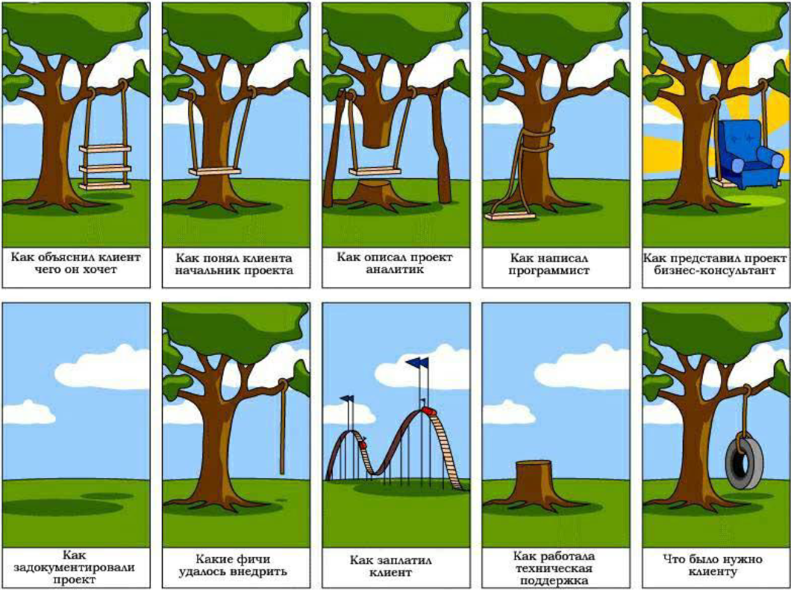

Следует помнить о том, что стоимость исправления проблемы тем меньше, чем на более ранних стадиях работы с проектом она обнаружена. Поскольку работа с требованиями является одной из начальных стадий, именно здесь можно заранее устранить множество проблем до того, как они возникли. Такой подход полностью соответствует принципу "Проблемы следует предупреждать, а не исправлять".
Степень важности и глубина тестирования того или иного вида документации и даже отдельного документа определяется большим количеством факторов, но неизменным остаётся общий принцип: всё, что мы создаём в процессе разработки проекта (даже рисунки маркером на доске, даже письма, даже переписку в скайпе), можно считать документацией и так или иначе подвергать тестированию (например, вычитывание письма перед отправкой — это тоже своего рода тестирование документации).

УРОВНИ ТРЕБОВАНИЙ

БИЗНЕС-ТРЕБОВАНИЯ
 | Бизнес –требования выражают цель, ради которой разрабатывается продукт (зачем вообще он нужен, какая от него ожидается польза, как заказчик с его помощью будет получать прибыль). Результатом выявления требований на этом уровне является общее видение — документ, который, как правило, представлен простым текстом и таблицами. Здесь нет детализации поведения системы и других технических характеристик.
 | Пример бизнес-требований: • Нужен инструмент, в реальном времени отображающий наиболее выгодный курс покупки и продажи валюты. • Необходимо в два-три раза повысить количество заявок, обрабатываемых одним оператором за смену.
ПОЛЬЗОВАТЕЛЬСКИЕ ТРЕБОВАНИЯ
 | Пользовательские требования описывают задачи, которые пользователь может выполнять с помощью программного продукта. Поскольку здесь уже появляется описание поведения системы, требования этого уровня могут быть использованы для оценки объёма работ, стоимости проекта, времени разработки и т.д. Пользовательские требования оформляются в виде вариантов использования, пользовательских историй, пользовательских сценариев
 | Пример пользовательских требований: • При первом входе пользователя в систему должно отображаться лицензионное соглашение. • Администратор должен иметь возможность просматривать список всех пользователей, работающих в данный момент в системе.
ФУНКЦИОНАЛЬНЫЕ ТРЕБОВАНИЯ
 | Функциональные требования описывают поведение системы, т.е. её действия (вычисления, преобразования, проверки, обработку и т.д.). Стоит помнить, что к поведению системы относится не только то, что система должна делать, но и то, что она не должна делать (например: «приложение не должно выгружать из оперативной памяти фоновые документы в течение 30 минут с момента выполнения с ними последней операции»).
 | Пример функциональных требований: В процессе инсталляции приложение должно проверять остаток свободного места на целевом носителе.
НЕФУНКЦИОНАЛЬНЫЕ ТРЕБОВАНИЯ
 | Нефункциональные требования описывают специфические свойства системы (удобство использования, безопасность, надёжность, расширяемость и т.д.), которыми она должна обладать.
 | Пример нефункциональных требований: При одновременной непрерывной работе с системой 1000 пользователей, минимальное время между возникновением сбоев должно быть более или равно 100 часов.
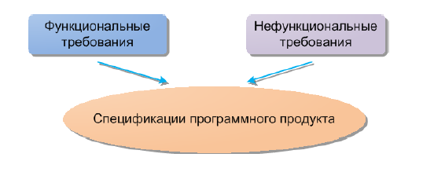

Функциональны требования определяют, «что система должна делать». Нефункциональные требования определяют, «с соблюдением каких условий» должно происходить это действие. Спецификация требований объединяет в себе описание всех требований уровня продукта и может представлять собой весьма объёмный документ (сотни и тысячи страниц).

СВОЙСТВА ТРЕБОВАНИЙ

Требования должны быть:
Завершёнными -
 | Все важные аспекты должны быть включены. Ничто не должно быть оставлено «для будущего определения».
Непротиворечивыми -
 | Требование не должно содержать противоречий как внутри себя, так и с другими требованиями
Корректным
 | Требование должно чётко указывать на то, что должно выполнять приложение. Недопустимо при написании требования предполагать, что что-то окажется очевидным. Каждый человек понимает это «очевидное» по-своему.
Недвусмысленными
 | Требование не должно допускать разночтений.
Проверяемыми
 | Требование должно быть сформулировано так, чтобы существовали способы однозначной проверки – выполнено требование или нет.

ПАРАМЕТРЫ ТЕСТИРОВАНИЯ ДОКУМЕНТАЦИИ

ЧЕТКОСТЬ И ЯСНОСТЬ
 | Начать тестирование требований можно с поверхностного осмотра документации. Это сложно назвать именно тестированием, но нередко уже на данном этапе выявляется немало недочетов. Начнем с обычного сценария. Вы начали читать требования, и уже с первых строк у Вас возникает масса вопросов к автору (например, «Каков ожидаемый результат после нажатия на эту кнопку?» или «Что будет, если я отменю заказ?»). Это плохо. После прочтения документации не должно быть вопросов. Совсем. Требования – это как свод законов для продукта, а законы не допускают двусмысленность, «воду» и неточности. Документация должна давать предельно ясную информацию о том, как должен работать каждый отдельный модуль и весь продукт в целом. К сожалению, после прочтения большинства требований остается целый ряд вопросов.
 | Пример. В требованиях было записано: «В поле «Имя пользователя» могут быть введены буквы и цифры». Разработчик начал выяснять у аналитика, какие именно буквы (кириллица, латиница или арабские) и какие цифры (целые, дробные, римские) имеются в виду. После уточнения требований разработчик реализовал функционал согласно комментариям аналитика. Задача перешла в тестирование. Тестировщик не понимал, по каким критериям проверять данное поле, и тоже начал расспрашивать аналитика.
 | Последствия: • затраченное время нескольких членов команды; • несовпадение итогового и изначально планируемого функционалов.
АКТУАЛЬНОСТЬ
 | Необходимость поддержания актуальности требований кажется очевидной. Однако, на некоторых проектах требования не обновляются месяцами, а то и годами. Это может быть связано с тем, что в штате нет аналитика, а у исполняющего его обязанности сотрудника просто не хватает времени. Случается и другое: требования обновляют только при наличии действительно значимых изменений, при этом различные «мелочи» в виде изменения кнопок или текстов ошибок игнорируются.
 | Пример. Было решено изменить положение кнопок на странице авторизации. Аналитик не стал править документацию, а написал разработчику личное сообщение с просьбой поправить расположение кнопок. Разработчик внес правки и закрыл задачу. Во время очередного регрессионного тестирования тестировщик решил, что это дефект, и завел на него баг. Другой разработчик вернул кнопки на прежние позиции согласно документации.
 | Последствия: • время нескольких членов команды потрачено впустую; • итоговая позиция кнопок не соответствует ожидаемому результату.
 | Как тестировать: • при наличии подобных сообщений в командном чате нужно убедиться, что обновленные требования задокументированы; • необходимо сравнить даты обновления Технического Задания и Пояснительной Записки с датой последнего обновления требований.
ЛОГИКА
 | Как следует из названия, работа системы должна быть логичной. Пользователь не может изменить настройки своего профиля или написать письмо до того, как пройдет авторизацию в системе. Звучит, опять же, элементарно, но в проектах с множеством клиентов или со сложной логикой подобные ошибки часто допускаются.
 | Пример. В мобильном приложении появилась необходимость реализовать функционал электронной подписи документа. Пользователю предлагалось ввести свои данные, после чего они автоматически подставлялись в шаблон документа. Приложение открывало документ и предлагало его подписать. Если пользователь понимал, что в документе есть ошибки, то исправить он их уже не мог: у него была возможность только подписать этот документ. Закрытие приложения или его переустановка не помогали – при входе пользователя в аккаунт сразу отображался тот же документ на подпись.
 | Последствия: • пользователь в бешенстве; • дальнейшая работа с аккаунтом без обращения в техподдержку невозможна.
 | Как тестировать: • нарисовать примерную блок-схему работы системы в соответствии с требованиями и убедиться, что в ней нет логических пробелов; • убедиться, что в требованиях описан необходимый основной функционал; • убедиться, что взаимодействие между модулями системы изложено корректно.
ВОЗМОЖНЫЕ СЦЕНАРИИ
 | В документации должны быть подробно описаны как очевидные, так и неочевидные варианты использования системы. К очевидным (позитивным) вариантам, например, можно отнести ввод корректной пары логин/пароль. К неочевидным (негативным) – ввод некорректной пары логин/ пароль или отсутствие этих данных вовсе.
 | Пример. Часто из виду упускаются такие моменты, как тексты ошибок, поведение системы при потере связи, а также обработка ошибок, связанных со сторонними сервисами (например, с оплатой).
 | Последстви: • при потере связи система ведет себя некорректно (отсутствие ошибок, зависание); • сообщения об ошибках не очевидны; • в худшем случае возможны репутационные или финансовые потери.
 | Как тесторовать: • нарисовать блок-схему отдельного модуля системы, в рамках которой обозначить все возможные • условия и действия пользователя; • убедиться, что в требованиях есть описание каждого возможного случая.
ИНТЕГРАЦИЯ
 | Имеет смысл выделить интеграцию со сторонними сервисами, так как здесь приходится выходить за рамки проверки документации. Перед началом разработки аналитики, как правило, изучают работу сторонней системы, а затем описывают схему взаимодействия этой системы с разрабатываемым продуктом. В данном случае вероятность ошибки очень велика, так как ошибиться могут как аналитики, так и представители стороннего сервиса, которые консультировали или писали документацию.
 | Пример. На проекте необходимо было реализовать возможность авторизации через сторонний сервис. Аналитик по ошибке изучил устаревшую документацию стороннего сервиса и описал заведомо нерабочую схему взаимодействия. Разработчики начали работу, в соответствии с готовой схемой, но постоянно получали ошибки. Они «допрашивали» аналитика, а тот в спешке звонил в техподдержку стороннего сервиса и выяснял причины ошибок.
 | Последствия: • задержка разработки функционала на неделю.
 | Как тестировать: • необходимо вручную проверить, что сторонний сервис обрабатывает все необходимые запросы в соответствии с описанной схемой; • проверить, указал ли аналитик корректно и в полном объеме всю необходимую для разработки информацию.

ТЕХНИКИ ТЕСТИРОВАНИЯ ТРЕБОВАНИЙ

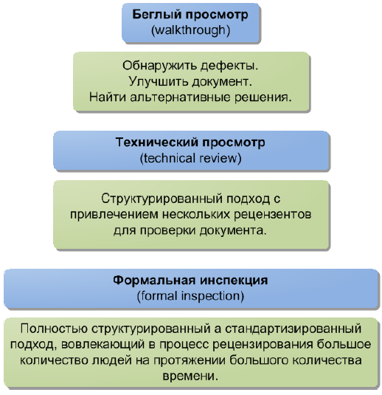

Одной из наиболее активно используемых техник анализа требований является взаимный перепросмотр. Суть взаимного перепросмотра требований проста: после того, как один человек создал требование, другой человек это требование проверяет.
Обычно, выделяют три уровня перепросмотра: • Неформальный перепросмотр. Двое коллег просто обмениваются листиками (файликами) и правят найденные ошибки, которые потом обсуждаются за чашкой чая или в любое другое относительно свободное время. • Технический перепросмотр. Это немного более формализованный процесс, требующий подготовки, выделенного времени, участия некоторой группы специалистов (желательно, из различных областей). • Формальная инспекция. Проводится редко и в случае очень больших проектов и крайней необходимости. Описывается специальными стандартами, требует соблюдения широкого спектра правил и протоколирования результатов.
Универсальные техники: • Самый простой и не требующий большого опыта способ – задавать как можно больше вопросов. Получая разнообразные ответы от разных участников проекта (как наших коллег, так и представителей заказчика), мы расширяем, углубляем и уточняем своё представление о том, что и как должно работать. • Второй способ – создавать тест-кейсы. Когда вы видите требование, спросите себя: «Как я буду его тестировать? Какие тесты очевидно покажут, что это требование реализовано в ПС правильно?» Если с придумыванием таких тестов вы испытываете сложность – это тревожный сигнал: скорее всего, в требовании есть проблемы. • Третий способ – рисовать. Чтобы увидеть общую картину требований целиком, очень удобно использовать рисунки, схемы, диаграммы и т.д.

ИТОГО
Требования – это основа разработки, на тестирование которой мало кто обращает внимание. При этом проверка документации – верный способ сохранить команде нервы и время, а проекту – бюджет. При тестировании требований важно помнить, что все члены команды должны понимать их абсолютно одинаково; это убережет от лишних правок уже разработанного функционала в дальнейшем. Кроме того, сократится количество споров внутри коллектива из-за того, что разработчик сделал одно, а аналитик имел в виду совсем другое. Конечно же, гораздо лучше, когда документацию проверяют сразу несколько человек (тестировщиков и разработчиков). Все они смогут задать правильные вопросы, исходя из своих профессиональных особенностей. Такой подход значительно повысит шансы на то, что тестирование требований будет проведено должным образом.

04_Software_Architecture
Navigation

04_Software_Architecture

КЛИЕНТ-СЕРВЕРНАЯ АРХИТЕКТУРА
«Клиент — сервер» (англ. client–server) — архитектура, в которой сетевая нагрузка распределены между поставщиками услуг, называемыми серверами, и заказчиками услуг, называемыми клиентами. Фактически клиент и сервер — это программное обеспечение. Обычно эти программы расположены на разных вычислительных машинах и взаимодействуют между собой через вычислительную сеть посредством сетевых протоколов. Типичный пример – это браузер.
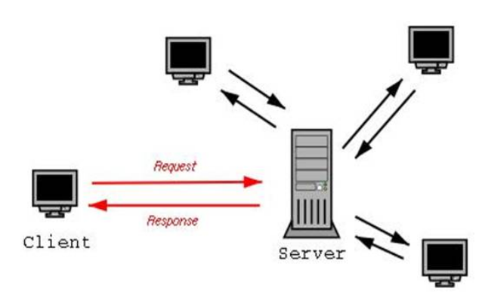

Также стоит заметить, что в основе взаимодействия клиент-сервер лежит принцип того, что такое взаимодействие начинает клиент, сервер лишь отвечает клиенту и сообщает о том, может ли он предоставить услугу клиенту и если может, то на каких условиях. Т.е. программы-серверы ожидают от клиентских программ запросы и предоставляют им свои ресурсы в виде данных (например, загрузка файлов посредством HTTP, FTP, BitTorrent, потоковое мультимедиа или работа с базами данных) или в виде сервисных функций (например, работа с электронной почтой, общение посредством систем мгновенного обмена сообщениями или просмотр web-страниц во всемирной паутине).
Программное обеспечение клиента и сервера обычно установлено на разных машинах, но также они могут работать и на одном компьютере. Данная концепция взаимодействия была разработана в первую очередь для того, чтобы разделить нагрузку между участниками процесса обмена информацией, а также для того, чтобы разделить программный код поставщика и заказчика.
Поскольку одна программа-сервер может выполнять запросы от множества программ- клиентов, её размещают на специально выделенной вычислительной машине, настроенной особым образом, как правило, совместно с другими программами- серверами, поэтому производительность этой машины должна быть высокой. Из-за особой роли такой машины в сети, специфики её оборудования и программного обеспечения, её также называют сервером, а машины, выполняющие клиентские программы, соответственно, клиентами.

МНОГОУРОВНЕВАЯ АРХИТЕКТУРА «КЛИЕНТ — СЕРВЕР»

— разновидность архитектуры «клиент — сервер», в которой функция обработки данных вынесена на один или несколько отдельных серверов. Это позволяет разделить функции хранения, обработки и представления данных для более эффективного использования возможностей серверов и клиентов. Частные случаи многоуровневой архитектуры: Трехуровневая архитектура - архитектурная модель программного комплекса, предполагающая наличие трех компонентов: • клиент, • сервер приложений (для которых подключено клиентское приложение) • сервер баз данных (с этими работает сервер приложений).
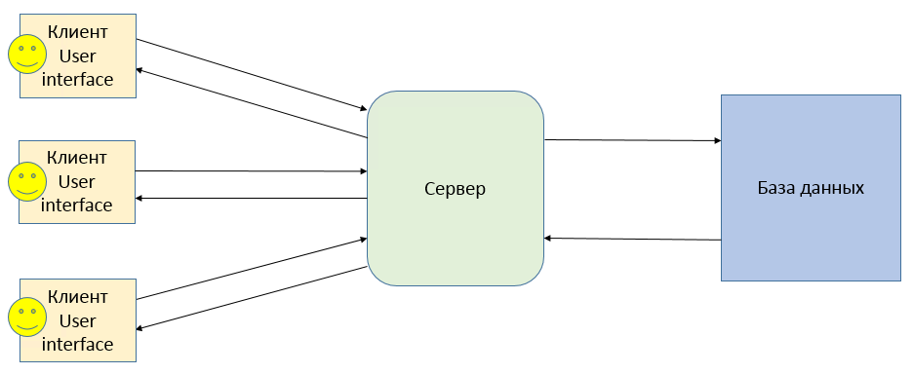

Пример: Вы оформляете кредит онлайн или же пришли в банк, где сотрудник банка оформляет для Вас кредит. Кредит оформляется через веб-приложение (это клиент), после заполнения формы заполнения заявки формируется запрос, который отправляется на сервер, сервер в свою очередь запрашивает или сохраняет данные в базу данных. Если нагрузка на сервер планируется большая, то схема может быть такой – рисунок ниже. При оформлении заявки от клиента запрос поступает на балансировщик, который в свою очередь определяет какой из серверов менее нагружен и передается запрос ему.
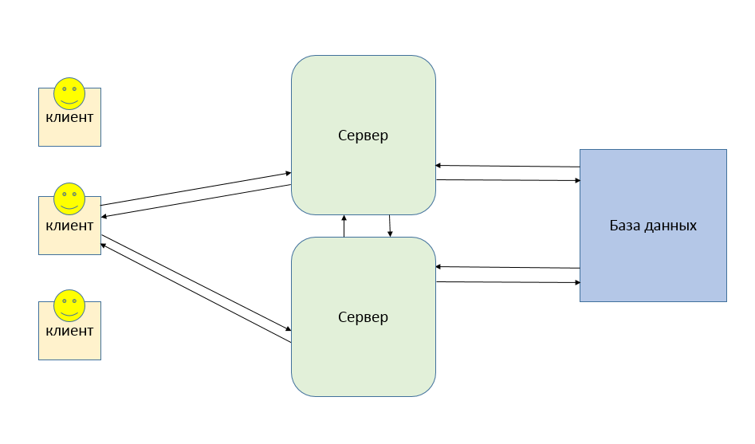

Преимущества клиент-сервисной архитектуры: • Отсутствие дублирования кода программы-сервера программами- клиентами. • Так как все вычисления выполняются на сервере, то требования к компьютерам, на которых установлен клиент, снижаются. • Все данные хранятся на сервере, который, как правило, защищён гораздо лучше большинства клиентов. На сервере проще организовать контроль полномочий, чтобы разрешать доступ к данным только клиентам с соответствующими правами доступа.
Недостатки клиент-сервисной архитектуры: • Неработоспособность сервера может сделать неработоспособной всю вычислительную сеть. Неработоспособным сервером следует считать сервер, производительности которого не хватает на обслуживание всех клиентов, а также сервер, находящийся на ремонте, профилактике и т. п. • Поддержка работы данной системы требует отдельного специалиста — системного администратора. • Высокая стоимость оборудования.

UML ДИАГРАММЫ

В ходе проектирования ПО архитектором или опытным программистом создается проектная документация, включающая текстовые описания, диаграммы, модели будущей программы. В этом помогает язык UML. UML — является графическим языком для визуализации, описания параметров, конструирования и документирования различных систем (программ в частности). Диаграммы бывают разные: • Диаграмма вариантов использования (use case diagram) • Диаграмма классов (class diagram) • Диаграмма состояний (statechart diagram) • Диаграмма последовательности (sequence diagram) • Диаграмма кооперации (collaboration diagram) • Диаграмма компонентов (component diagram) • Диаграмма развертывания (deployment diagram)
Диаграмма классов
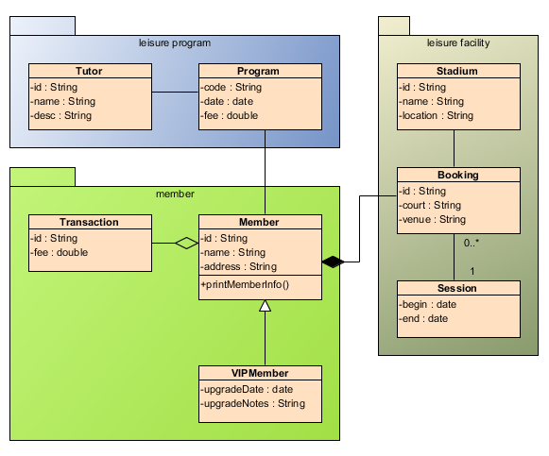

Диаграмма последовательности
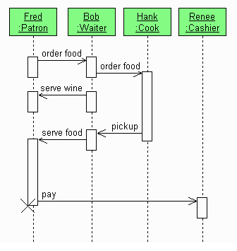

Диаграммы развертывания
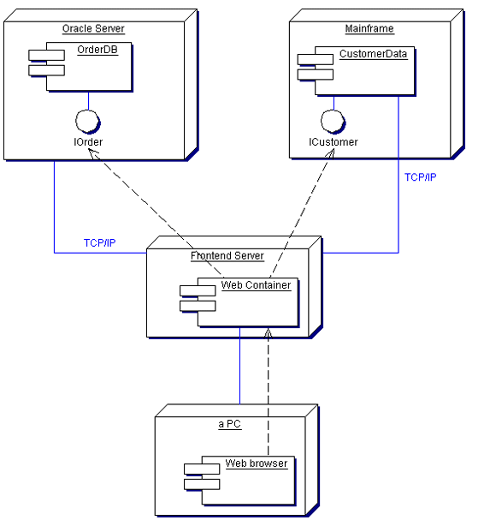

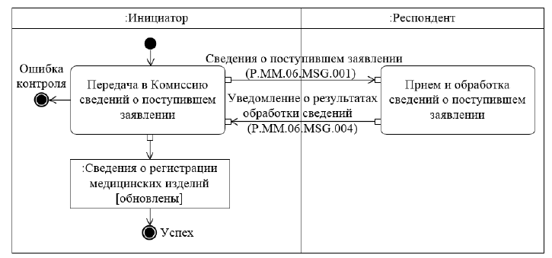
Так же диаграммы uml часто используются и для описания бизнес процессов ПО. Например:
 | https://habr.com/ru/post/74330/
 | https://sites.google.com/site/anisimovkhv/learning/pris/lecture/tema13/tema13_3

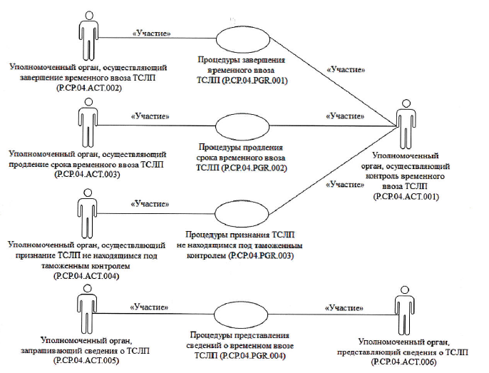

ВИДЫ ВЗАИМОДЕЙСТВИЯ МЕЖДУ КЛИЕНТОМ И СЕРВЕРОМ

Виды взаимодействия между клиентом и сервером: Синхронное - Клиент посылает сообщение серверу и ждет, пока тот примет и обработает сообщение. Как правило, один объект передает синхронное сообщение второму, второй – третьему и т.д., образуя вложенный поток сообщений. В любом случае клиент, инициирующий поток сообщений, должен дождаться его завершения, т.е. возврата управления. Это самый распространенный тип сообщений.

Асинхронное - Клиент посылает сообщение серверу и, не дожидаясь ответа, продолжает выполнять следующие операции
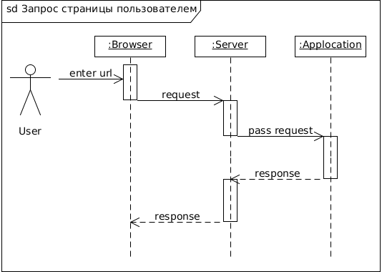

Пример: Обращение в паспортный стол оформить прописку – синхронное взаимодействие. Обращение в МФЦ для обращения прописки – асинхронное взаимодействие.

СЕРВИС-ОРИЕНТИРОВАННАЯ АРХИТЕКТУРА - SOA

Сервис-ориентированная архитектура (Service-oriented Architecture (SOA)) представляет собой подход в проектировании, при котором предоставляется возможность обмена данными между двумя и более приложениями, разработанными на разных технологиях. Чаще всего для обмена данными между такими приложениями используются веб- сервисы с помощью протокола SOAP (https://ru.wikipedia.org/wiki/SOAP), а для сообщениями используют платформо-независимый язык (вроде XML или JSON). В рамках SOA веб-сервисы предоставляют доступ к базе данных через http. Так же может использоваться менеджер очередей. Есть несколько приложений, которые асинхронно общаются друг с другом с помощью платформо-независимых сообщений. Очередь сообщений улучшает масштабируемость и усиливает изолированность приложений. Им не нужно знать, где находятся другие приложения, сколько их и даже что они собой представляют. Однако все эти приложения должны использовать один язык обмена сообщениями, т. е. заранее определённый текстовый формат представления данных.


Очередь сообщений может упростить взаимодействие приложений, но она не способна решить проблему разных форматов языков. Впрочем, была сделана попытка превратить очередь сообщений из простого канала связи в посредника, доставляющего сообщения и преобразующего их в нужные форматы/языки. ESB стал следующей ступенью в естественной эволюции простой очереди сообщений.

SOAP

— протокол обмена структурированными сообщениями в распределённой вычислительной среде. SOAP протокол используется для обмена произвольными сообщениями в формате XML. (Спецификация 9 https://www.w3.org/TR/soap/)
SOAP может использоваться с любым протоколом прикладного уровня: SMTP, FTP, HTTP, HTTPS и др. Чаще всего SOAP используется поверх HTTP. Сообщение SOAP выглядит так: Envelope – Корневой элемент, который определяет сообщение и пространство имен, использованное в документе. Header – Содержит атрибуты сообщения, например: информация о безопасности или о сетевой маршрутизации. Body – Содержит сообщение, которым обмениваются приложения. Fault – Необязательный элемент, который предоставляет информацию об ошибках, которые произошли при обработке сообщений

МИКРОСЕРВИСНАЯ АРХИТЕКТУРА

Микросервисы — это небольшие, автономные, совместно работающие сервисы. Например, сайт авито avito.ru
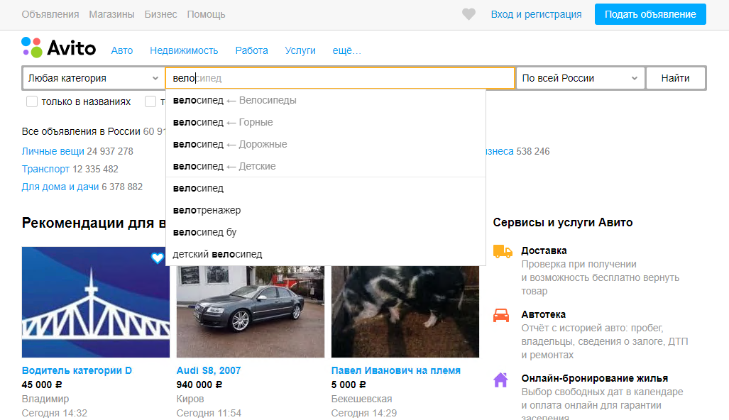

Здесь могут быть реализованы много различных микросервисов, которые работают все вместе и имеют один интерфейс пользователя (user interface - UI). Это может быть микросервис авторизации, микросервис для поиска объявлений, микросервис для модерации объявлений, микросервис для приема платежей, микросервис для нахождения дубликатов.
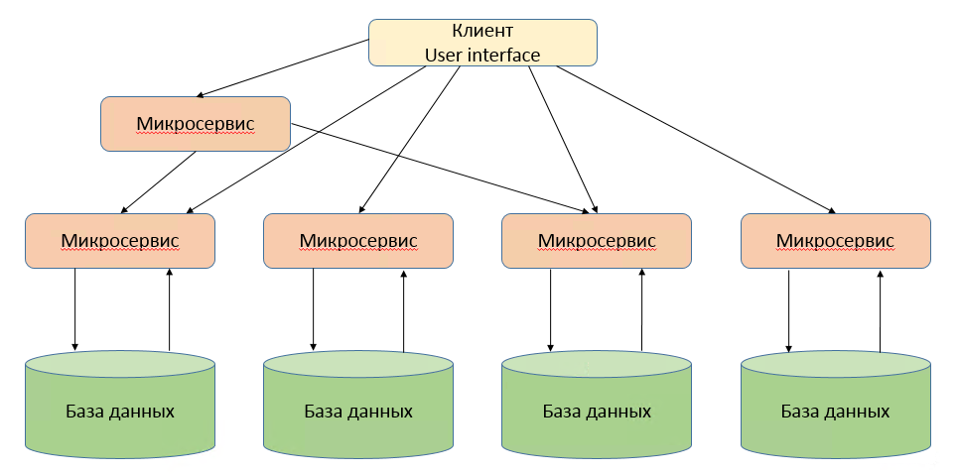

Каждая часть такой программы имеет свою базу данных, кодовую базу. Каждый такой микросервис работает автономно. При этом обмен данными между самими сервисами ведется через сетевые протоколы. Чаще всего используют http протоколы с rest api (https://ru.wikipedia.org/wiki/REST) надстройкой. REST (от англ. Representational State Transfer — «передача состояния представления») — архитектурный стиль взаимодействия компонентов распределённого приложения в сети. REST представляет собой согласованный набор ограничений, учитываемых при проектировании распределённой системы. В сети Интернет вызов удалённой процедуры может представлять собой обычный HTTP- запрос (обычно «GET» или «POST»; такой запрос называют «REST-запрос»), а необходимые данные передаются в качестве параметров запроса. В отличие от веб- сервисов (веб-служб) на основе SOAP, не существует «официального» стандарта для REST веб-API. Дело в том, что REST является архитектурным стилем, в то время как SOAP является протоколом. Несмотря на то, что REST не является стандартом сам по себе, большинство RESTful-реализаций используют такие стандарты,как HTTP, URL, JSON и XML.
Преимущества микросервисной архитектуры: • Декомпозиция монолита (большую программу разделяем на несколько маленьких) • Проще тестировать отдельные микросервисы, покрытие выше. • Независимость релизов • Если упадет один микросервис, то ПО в целом останется работоспособным, не будет работать какая-то отдельно взятая функциональность • Независимое масштабирование (пример: для одного микросервиса необходим 10 мощных серверов, для другого – одна виртуальная машина) • Возможность пробовать новые технологии (разные микросервисы могут работать на разных тенологиях)
Минусы микросервисной архитектуры: • Расходы на настройку новой функциональности (настройкая окружения, настройка среды разворачивания микросервиса, настройка сборщика релизов, иногда на настройку уходит столько же времени, сколько и на разработку). • Тестировать проще один сервис, но для сквозного тестирования необходимо описывать тесты проверки всех функциональностей (это может быть сделать неудобно и трудоемко, т.к. приходится подготавливать окружение для каждого сервиса). • При использовании в разработке разных технологий компании необходимо иметь ресурсы с разными компетенциями
https://proglib.io/p/monolitnaya-vs-mikroservisnaya-arhitektura-2019-09-16

